URL설계
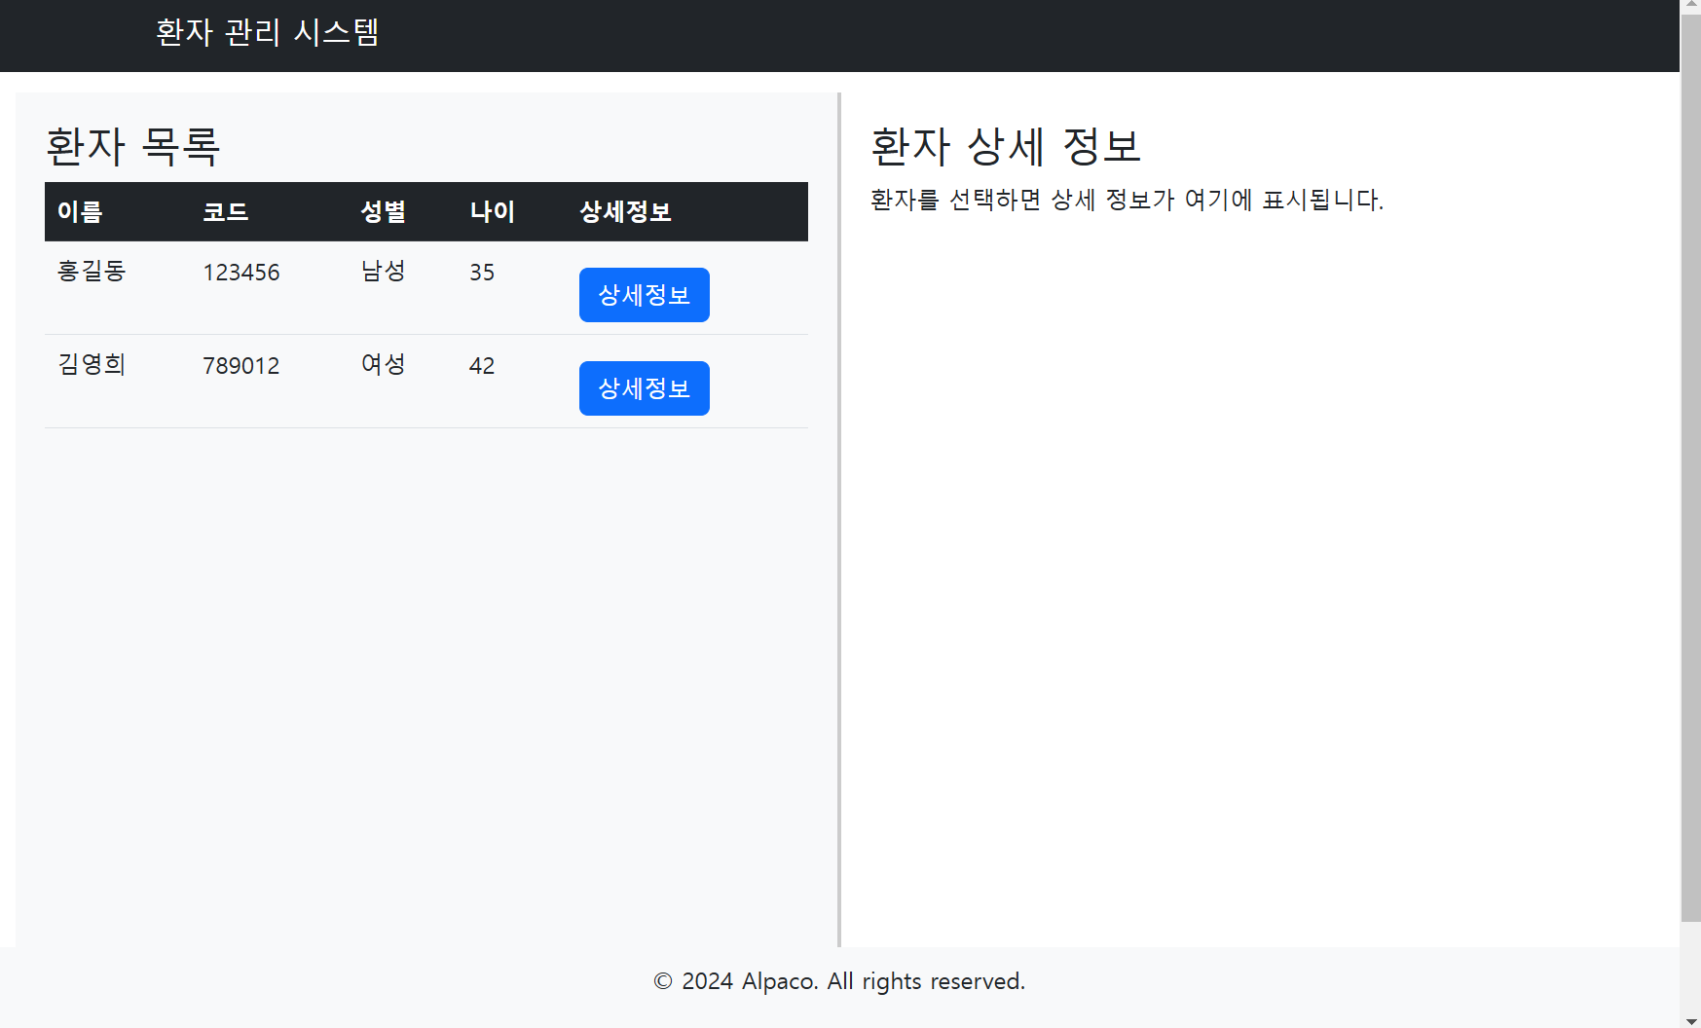
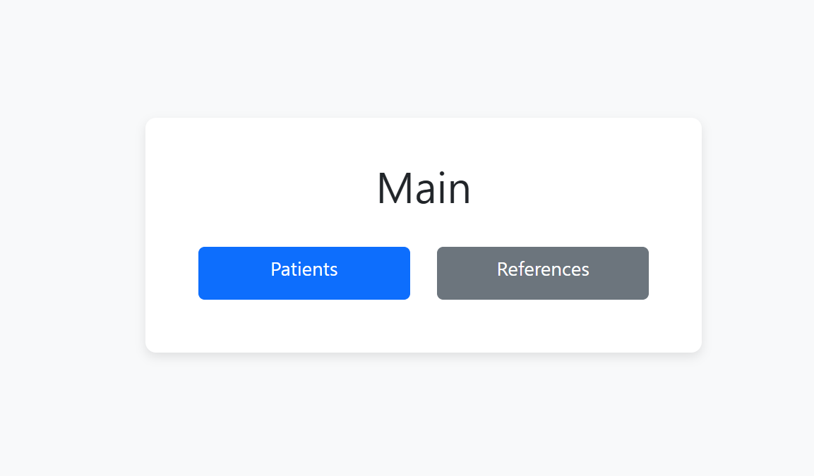
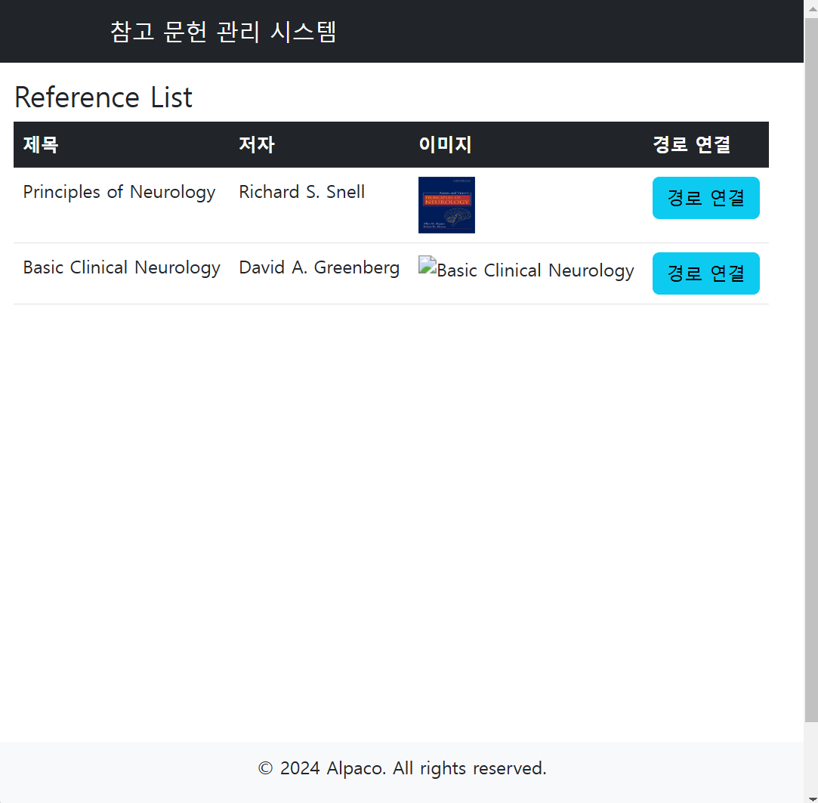
view-url

title | url | parameter | description
main화면 | / |  | 첫화면
환자상세 | /patient | id: 환자 id | 실제로 구현할려는 메인 화면
환자리스트 | /patient/list
레퍼런스리스트 | /reference |  | reference list

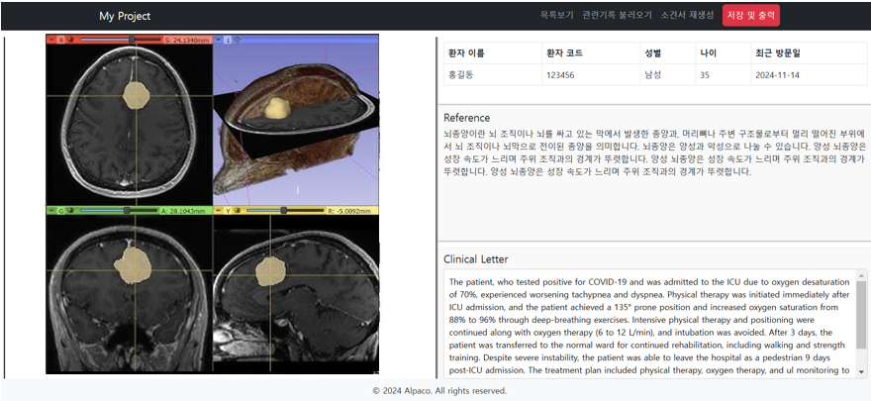
API URL
1.로그인
아이디와 비밀번호를 입력해서 로그인기능을 수행함
url: /user/login
method: post
parameter
name | type | isNull | description
loginId | String | N | 로그인 id
password | String | N | 로그인 비밀번호

response(json)
성공시 | {"result":"success"}
실패시 | {"result":"fail"}

